상품제안서
초음파 보냉가방 | 상품코드: F31342

 |  |  |  |  |  |  | 02-412-0044 | www.easy1.co.kr
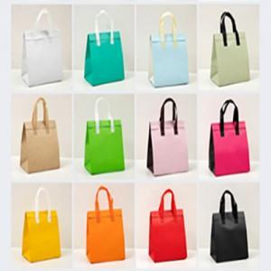

【상세/제작정보】 | <p>1박스 : 50개</p><p>택배비 : 6000원 별도</p><p>&nbsp;</p><p>발주전 색상재고 먼저 확인 부탁드립니다</p><p>인쇄 시안 내 빼다, 누끼가 있을 시 인쇄비가 추가 될 수 있습니다</p><p>제품의 색상, 인쇄 색상은 화면과 다소 차이가 있을 수 있습니다​​&nbsp;</p>

【인쇄/포장옵션】 | 풀칼라 / OPP(비닐)

【공급단가】 | 수량 | 500~ | 1,000~ | 3,000~ | 5,000~ | 10,000~
*VAT별도 | 소 : 210-260-110 | 810원 | 790원 | 780원 | 760원 | 740원
 | 중 : 240-240-150 | 810원 | 790원 | 780원 | 760원 | 740원
 | 대 : 260-260-170 | 810원 | 790원 | 780원 | 760원 | 740원
 | 특대 : 300-300-200 | 810원 | 790원 | 780원 | 760원 | 740원

【상품 URL】 | https://dev.easy1.co.kr:443/src/goods_detail.php?gdno=31342

